титул
Приложение № 1
к Порядку составления и утверждения плана финансово-хозяйственной деятельности
муниципального учреждения Нерюнгринского района, утвержденному постановлением
Нерюнгринской районной администрации от 14.12.2016 № 1806

УТВЕРЖДАЮ
Начальник Управления образования
(наименование должности лица,
утверждающего документ)
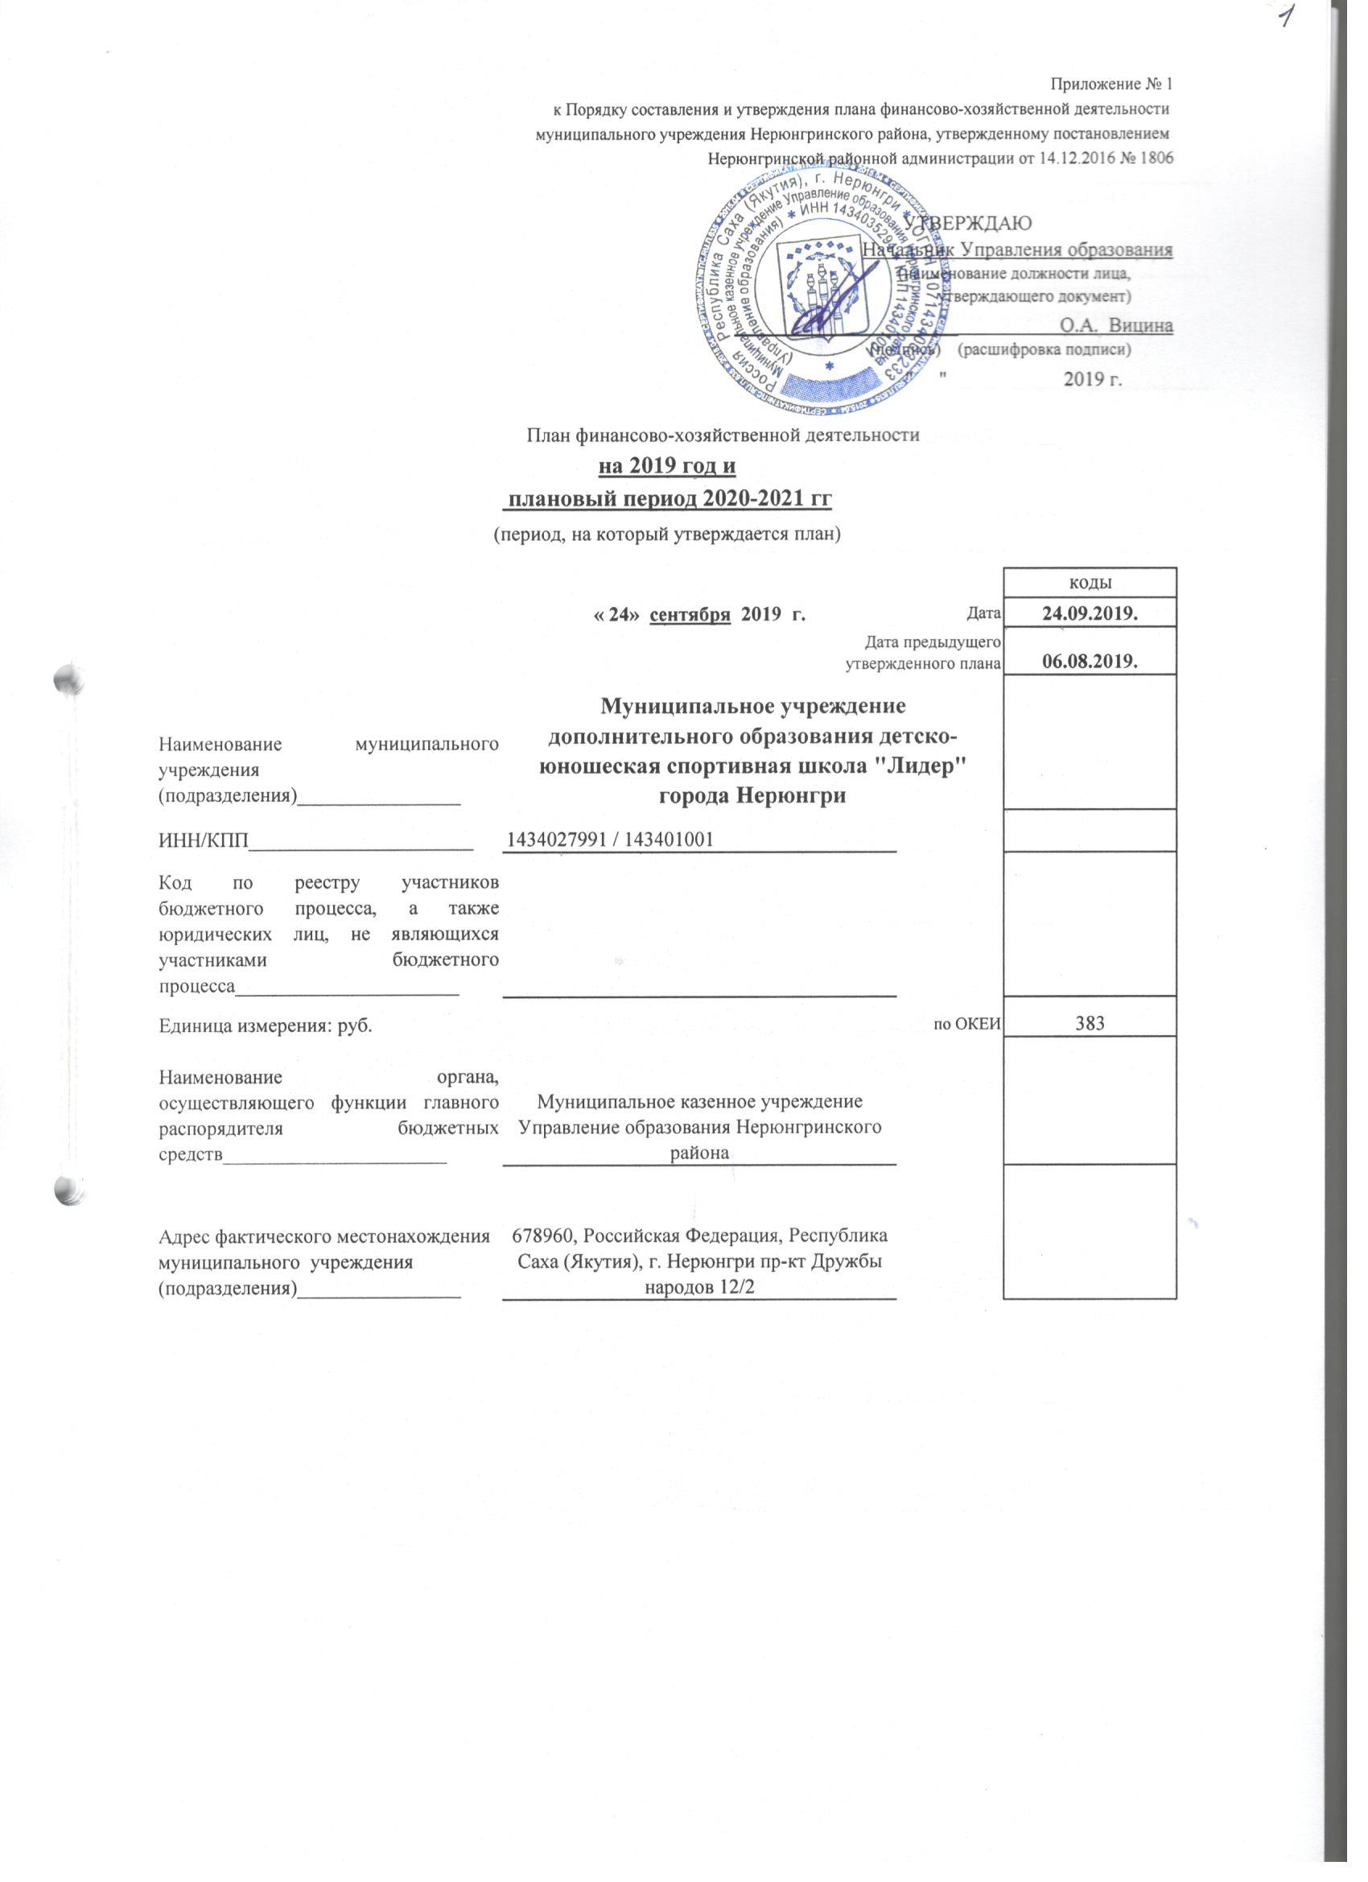
______________________ О.А. Вицина
(подпись) (расшифровка подписи)
" " 2019 г.

План финансово-хозяйственной деятельности
на 2019 год и
плановый период 2020-2021 гг
(период, на который утверждается план)

 |  |  | коды
 | « 24» сентября 2019 г. | Дата | 24.09.2019.
 | Дата предыдущего утвержденного плана |  | 06.08.2019.
Наименование муниципального учреждения (подразделения)________________ | Муниципальное учреждение дополнительного образования детско-юношеская спортивная школа "Лидер" города Нерюнгри
ИНН/КПП______________________ | 1434027991 / 143401001
Код по реестру участников бюджетного процесса, а также юридических лиц, не являющихся участниками бюджетного процесса______________________
Единица измерения: руб. |  | по ОКЕИ | 383
Наименование органа, осуществляющего функции главного распорядителя бюджетных средств______________________ | Муниципальное казенное учреждение Управление образования Нерюнгринского района
Адрес фактического местонахождения муниципального учреждения (подразделения)________________ | 678960, Российская Федерация, Республика Саха (Якутия), г. Нерюнгри пр-кт Дружбы народов 12/2

р. 4, 5
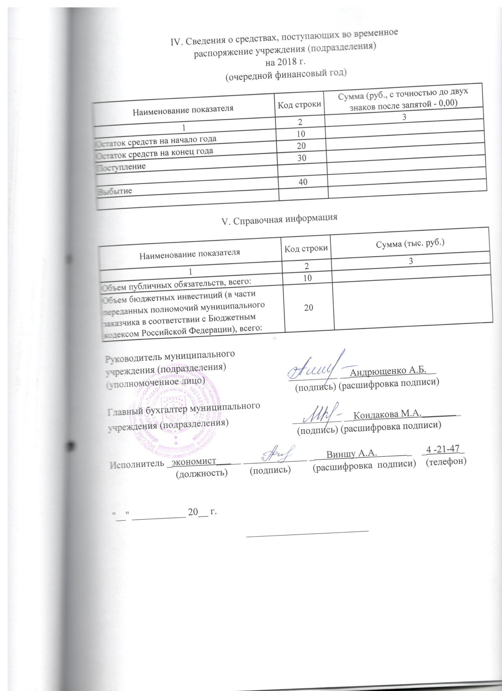
IV. Сведения о средствах, поступающих во временное
распоряжение учреждения (подразделения)
на 2018 г.
(очередной финансовый год)

Наименование показателя | Код строки | Сумма (руб., с точностью до двух знаков после запятой - 0,00)
1 | 2 | 3
Остаток средств на начало года | 10
Остаток средств на конец года | 20
Поступление | 30

Выбытие | 40

V. Справочная информация

Наименование показателя | Код строки | Сумма (тыс. руб.)
1 | 2 | 3
Объем публичных обязательств, всего: | 10
Объем бюджетных инвестиций (в части переданных полномочий муниципального заказчика в соответствии с Бюджетным кодексом Российской Федерации), всего: | 20

Руководитель муниципального
учреждения (подразделения)
(уполномоченное лицо) __________ __Андрющенко А.Б.__
(подпись) (расшифровка подписи)
И.о. главного бухгалтера муниципального
учреждения (подразделения) __________ __Кондакова М.А.________
(подпись) (расшифровка подписи)

Исполнитель _экономист_____ _____________ _ Виншу А.А. _ _4 -21-47_
(должность) (подпись) (расшифровка подписи) (телефон)

"__" ___________ 20__ г.

_________________________

